payback ex 1
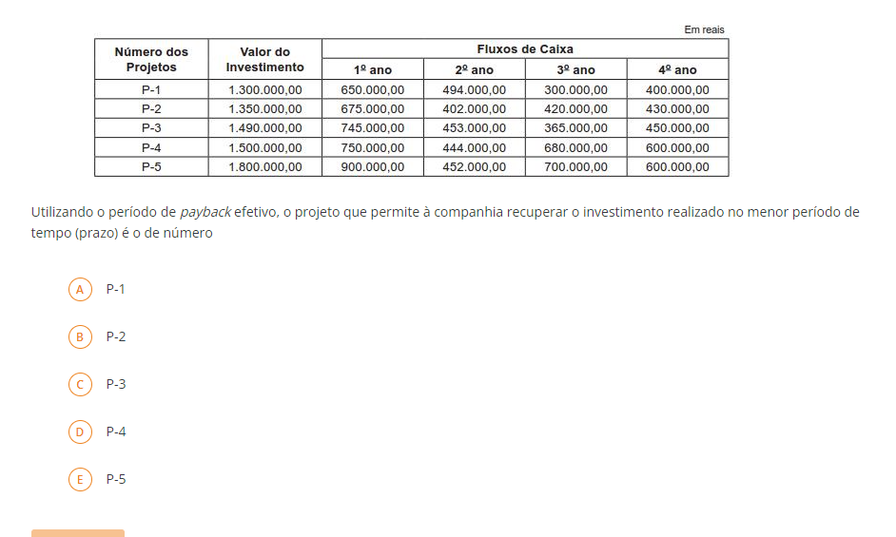
QUESTAO 1
VALOR INVESTIDO | MEDIA CAIXA | PAYBACK
R$ 1,300,000.00 | R$ 461,000.00 | 2.82
R$ 1,350,000.00 | R$ 481,750.00 | 2.80
R$ 1,490,000.00 | R$ 503,250.00 | 2.96
R$ 1,500,000.00 | R$ 618,500.00 | 2.43
R$ 1,800,000.00 | R$ 663,000.00 | 2.71

QUESTAO
a resposta é D P-4

payback ex 2
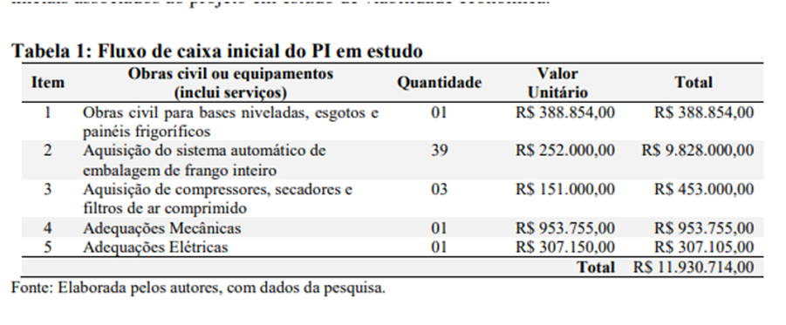

payback ex 3
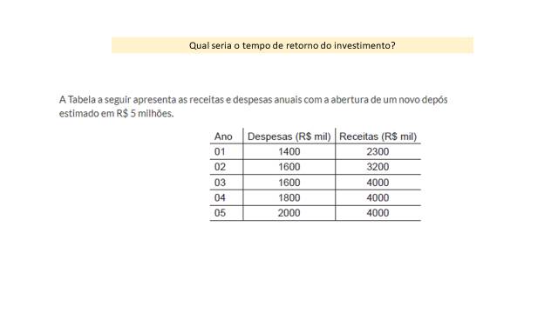
INVESTIMENTO | DESPESAS
R$ 5,000,000.00

payback ex 4
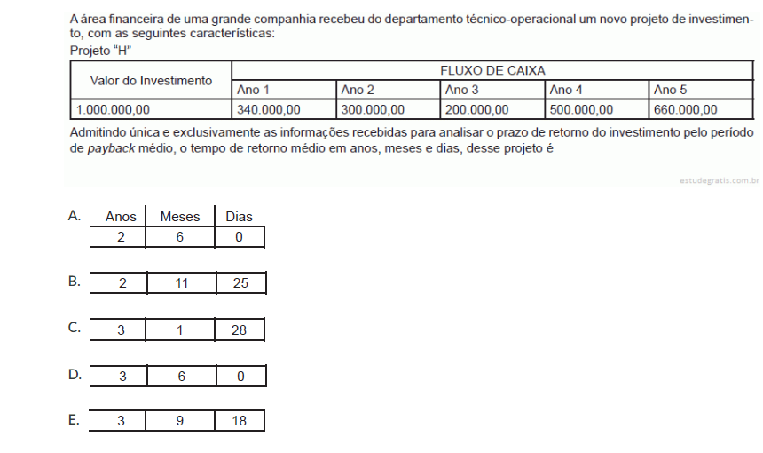
INVESTIMENTO | MEDIA CAIXA | PAYBACK
R$ 1,000,000.00 | R$ 400,000.00 | 2.50

A resposta é a letra : A

payback ex 6

ANO | VALOR | SOMA
1 | 20000 | 91000
2 | 37000
3 | 34000
4 | 35000
5 | 36000

A RESPOSTA É A LETRA A

payback ex 7
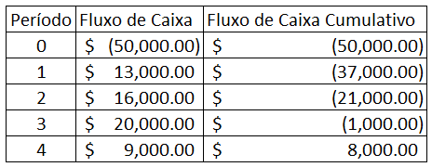
NAO A INFORMAÇAO DE INVESTIMENTO

payback ex 8
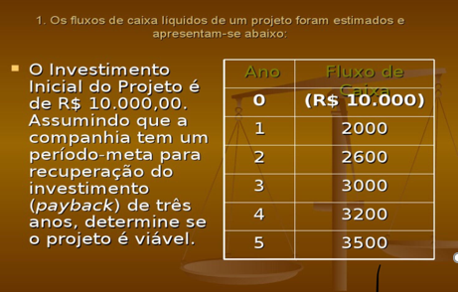
O PROJETO NAO É VIAVEL
INVESTIMENTO | PAYBACK | META
R$ 10,000.00 | 5 | 3

